50
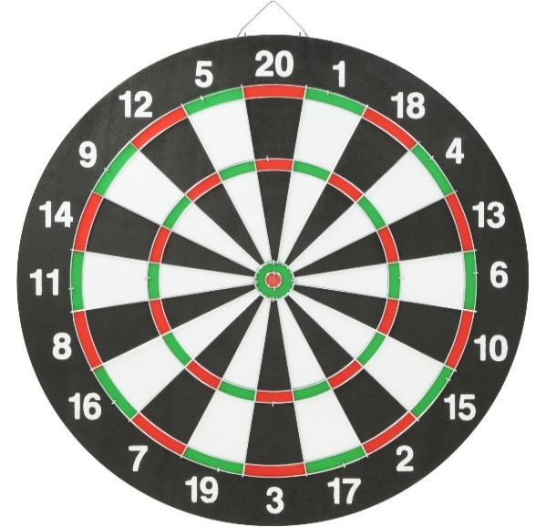
Zone | Rouge | Orange | Orange-Jaune | Bleu | Jaune | Rose | Niveau du joueur (σ=…) | Probabilité de toucher la zone … |  |  |  |  |  | P(N=…) | 0 | 1 | 2 | 3 | 4 | 5 | 6 | 7 | 8 | 9 | 10 | 11 | 12 | 13 | 14 | 15 | 16 | 17 | 18 | 19 | 20 | 21 | 22 | 24 | 25 | 26 | 27 | 28 | 30 | 32 | 33 | 34 | 36 | 38 | 39 | 40 | 42 | 45 | 48 | 50 | 51 | 54 | 57 | 60 | Espérance
rmin | 0 | 0.04 | 0.09 | 0.58 | 0.63 | 0.95 | 0.025 | 0.72196269955 | 0.27650348977 | 7.6690533966E-05 | 6.6319162709E-119 | 6.3355760794E-140 | 0 |  | 0 | 7.6690533966E-05 | 7.6690533966E-05 | 7.6690533966E-05 | 7.6690533966E-05 | 7.6690533966E-05 | 7.6690533966E-05 | 7.6690533966E-05 | 7.6690533966E-05 | 7.6690533966E-05 | 7.6690533966E-05 | 7.6690533966E-05 | 7.6690533966E-05 | 7.6690533966E-05 | 7.6690533966E-05 | 7.6690533966E-05 | 7.6690533966E-05 | 7.6690533966E-05 | 7.6690533966E-05 | 7.6690533966E-05 | 7.6690533966E-05 | 6.6319162709E-119 | 0 | 6.6319162709E-119 | 0.27650348977 | 0 | 6.6319162709E-119 | 0 | 6.6319162709E-119 | 0 | 6.6319162709E-119 | 0 | 6.6319162709E-119 | 0 | 6.6319162709E-119 | 0 | 6.6319162709E-119 | 6.6319162709E-119 | 6.6319162709E-119 | 0.72196269955 | 6.6319162709E-119 | 6.6319162709E-119 | 6.6319162709E-119 | 6.6319162709E-119 | 43.026827234
rmax | 0.04 | 0.09 | 0.58 | 0.63 | 0.95 | 1 | 0.05 | 0.27385096293 | 0.52825033799 | 0.0098949349542 | 3.0174136275E-31 | 1.6775444281E-36 | 2.036179306E-80 |  | 0 | 0.0098949349542 | 0.0098949349542 | 0.0098949349542 | 0.0098949349542 | 0.0098949349542 | 0.0098949349542 | 0.0098949349542 | 0.0098949349542 | 0.0098949349542 | 0.0098949349542 | 0.0098949349542 | 0.0098949349542 | 0.0098949349542 | 0.0098949349542 | 0.0098949349542 | 0.0098949349542 | 0.0098949349542 | 0.0098949349542 | 0.0098949349542 | 0.0098949349542 | 3.0174136275E-31 | 2.036179306E-80 | 3.0174136275E-31 | 0.52825033799 | 2.036179306E-80 | 3.0174136275E-31 | 2.036179306E-80 | 3.0174136275E-31 | 2.036179306E-80 | 3.0174136275E-31 | 2.036179306E-80 | 3.0174136275E-31 | 2.036179306E-80 | 3.0174136275E-31 | 2.036179306E-80 | 3.0174136275E-31 | 3.0174136275E-31 | 3.0174136275E-31 | 0.27385096293 | 3.0174136275E-31 | 6.6319162709E-119 | 3.0174136275E-31 | 3.0174136275E-31 | 28.976742936
ϴmin | 0 | 0 | 0 | 0 | 0 | 0 | 0.25 | 0.01271842841 | 0.050026675978 | 0.043472768226 | 0.00130068925 | 0.0020526971841 | 1.9816989549E-05 |  | 0.0015767009092 | 0.04552546541 | 0.045545282399 | 0.04682615466 | 0.045545282399 | 0.04552546541 | 0.046845971649 | 0.04552546541 | 0.045545282399 | 0.04682615466 | 0.045545282399 | 0.04552546541 | 0.046845971649 | 0.04552546541 | 0.045545282399 | 0.04682615466 | 0.045545282399 | 0.04552546541 | 0.046845971649 | 0.04552546541 | 0.045545282399 | 0.00130068925 | 1.9816989549E-05 | 0.0013205062395 | 0.050026675978 | 1.9816989549E-05 | 0.00130068925 | 1.9816989549E-05 | 0.0013205062395 | 1.9816989549E-05 | 0.00130068925 | 1.9816989549E-05 | 0.0013205062395 | 1.9816989549E-05 | 0.00130068925 | 1.9816989549E-05 | 0.0013205062395 | 0.00130068925 | 0.0013205062395 | 0.01271842841 | 0.00130068925 | 6.6319162709E-119 | 0.00130068925 | 0.0013205062395 | 12.207428748
ϴmax | 6.2831853072 | 6.2831853072 | 0.31415926536 | 0.31415926536 | 0.31415926536 | 0.31415926536 | 0.5 | 0.003194885457 | 0.012874600271 | 0.023682635824 | 0.0029077170061 | 0.014382450055 | 0.001456958667 |  | 0.13387212424 | 0.038065085879 | 0.039522044546 | 0.040972802885 | 0.039522044546 | 0.038065085879 | 0.042429761552 | 0.038065085879 | 0.039522044546 | 0.040972802885 | 0.039522044546 | 0.038065085879 | 0.042429761552 | 0.038065085879 | 0.039522044546 | 0.040972802885 | 0.039522044546 | 0.038065085879 | 0.042429761552 | 0.038065085879 | 0.039522044546 | 0.0029077170061 | 0.001456958667 | 0.0043646756731 | 0.012874600271 | 0.001456958667 | 0.0029077170061 | 0.001456958667 | 0.0043646756731 | 0.001456958667 | 0.0029077170061 | 0.001456958667 | 0.0043646756731 | 0.001456958667 | 0.0029077170061 | 0.001456958667 | 0.0043646756731 | 0.0029077170061 | 0.0043646756731 | 0.003194885457 | 0.0029077170061 | 6.6319162709E-119 | 0.0029077170061 | 0.0043646756731 | 10.98058875
 |  |  |  |  |  |  | 1 | 0.00079968008532 | 0.0032421297252 | 0.0075386704683 | 0.0012592005535 | 0.0091584577691 | 0.001515047733 |  | 0.60324471707 | 0.016697128237 | 0.01821217597 | 0.017956328791 | 0.01821217597 | 0.016697128237 | 0.019471376524 | 0.016697128237 | 0.01821217597 | 0.017956328791 | 0.01821217597 | 0.016697128237 | 0.019471376524 | 0.016697128237 | 0.01821217597 | 0.017956328791 | 0.01821217597 | 0.016697128237 | 0.019471376524 | 0.016697128237 | 0.01821217597 | 0.0012592005535 | 0.001515047733 | 0.0027742482864 | 0.0032421297252 | 0.001515047733 | 0.0012592005535 | 0.001515047733 | 0.0027742482864 | 0.001515047733 | 0.0012592005535 | 0.001515047733 | 0.0027742482864 | 0.001515047733 | 0.0012592005535 | 0.001515047733 | 0.0027742482864 | 0.0012592005535 | 0.0027742482864 | 0.00079968008532 | 0.0012592005535 | 6.6319162709E-119 | 0.0012592005535 | 0.0027742482864 | 5.2163109038
 | N : "proba que le joueur touche une zone valant N" |  |  |  |  |  |  |  |  |  |  |  |  |  |  | 7.6690533966E-05 | #REF!

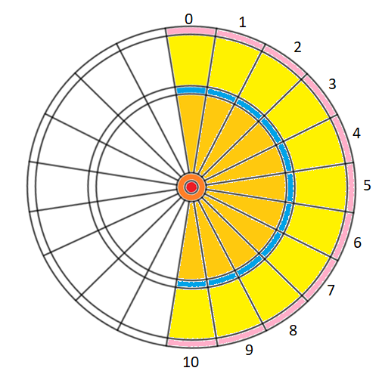

 |  |  |  |  |  |  | 0 | 1 | 0 | 1 | 0 | 1 | 0 | 1 | 0 | 1 | 0 | 1 | 0 | 1 | 0 | 1 | 0 | 1 | 0 | 1 | 0 | 0 |  | 0 | 1 | 0 | 0 | 0 | 1 | 0 | 0 | 0 | 1 | 0 | 0 | 1 | 0 | 0 | 1 | 0 | 1 | 0
 |  |  |  |  |  |  | 2 | 0 | 1 | 2 | 0 | 1 | 2 | 0 | 1 | 2 | 0 | 1 | 2 | 0 | 1 | 2 | 0 | 1 | 2 | 0 | 1 | 0 |  | 2 | 0 | 1 | 0 | 2 | 0 | 1 | 0 | 2 | 0 | 1 | 0 | 0 | 0 | 2 | 0 | 0 | 0 | 0

 |  |  |  |  |  |  | 0.39346934029

